Comportamiento Tentaivo
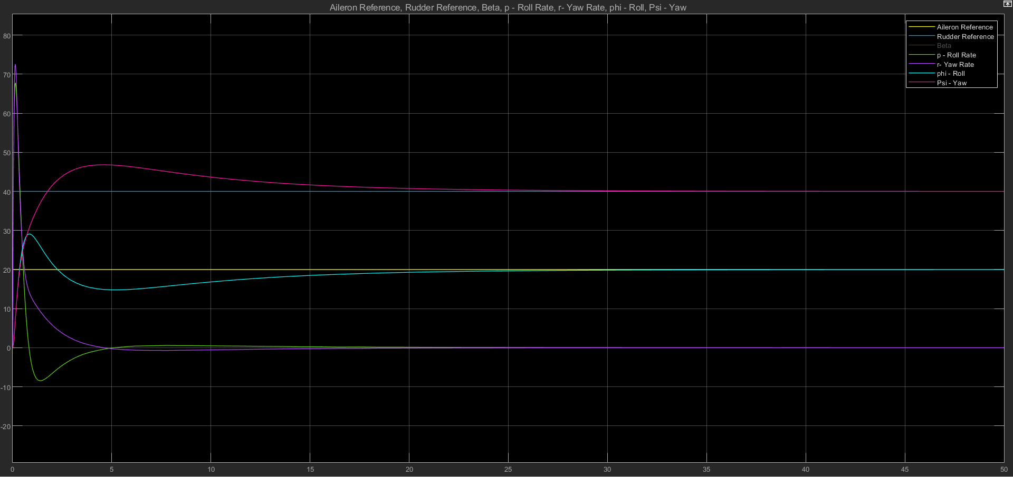
Comportamiento Tentativo | Valor de las Costantes
 | Aileron
 | P | -0.5 | I | -0.1
 | Rudder
 | P | -0.5 | I | -0.1

Para la medición de tiempo en estado estable se usa el criterio del 2%

P-Aileron
Se mantienen constante los valores de Rudder ( P=-1;I=0) y el valor integrador de Aileron en 0

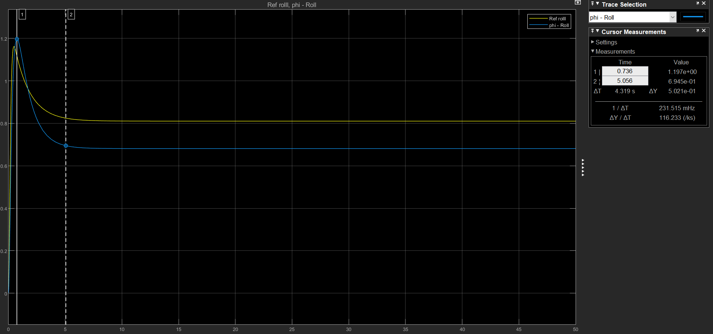
Roll
 |  | P | Mp | t_Mp | Mss | t_ss | 2Mp | 2t_Mp | 3Mp | 3t_Mp
 |  | -1 | 1.161 | 0.474 | 0.8102 | 4.853
 |  | -0.5 | 1.197 | 0.736 | 0.681 | 5.056
 |  | -0.1 | 1.202 | 1.26 | 0.2992 | 9.017 | 0.1979 | 4.63 | 0.3106 | 7.935
 |  | -0.07 | 1.19 | 1.362 | 2.30E-01 | 9.859 | 7.96E-02 | 4.774 | 2.53E-01 | 8.022
 |  | -0.05 | 1.179 | 1.423 | 1.76E-01 | 12.778 | -2.19E-02 | 4.728 | 0.2135 | 8.066 | osiclaciones minimsas
 |  | -0.01 | 1.142 | 1.456 | 4.10E-02 | 19.813 | -2.83E-01 | 5.069 | 1.36E-01 | 8.645 | ocilatiori

Analisis

Sobrepico : El valor del sobrepico aumenta entre -1 y -0,01; a partir de este putno el sobrepico dismuye

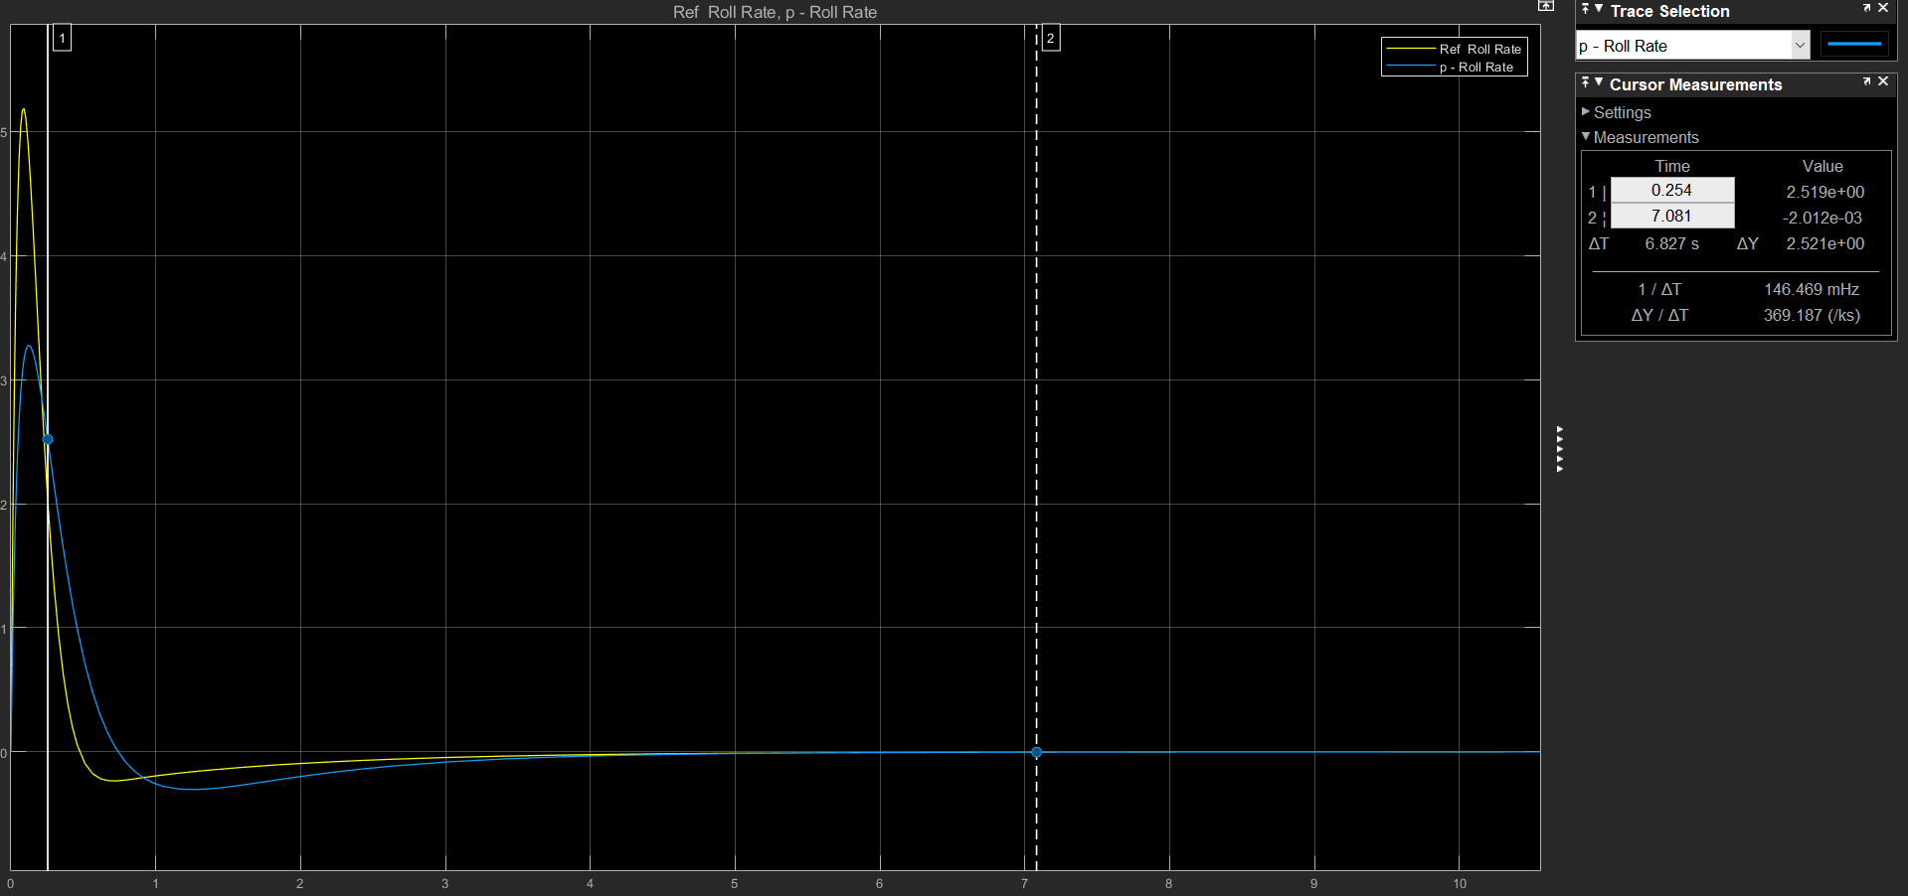
Roll Rate
 |  | P | Mp | t_Mp | Mss | t_ss | 2Mp | 2t_Mp | 3Mp | 3t_Mp
 |  | -1 | 5.165 | 0.094 | 0 | 4.142 | -2.31E-01 | 0.666 | 0 | 0
 |  | -0.5 | 3.254 | 0.14 | 0 | 4.549 | -3.03E-01 | 1.28 | 0 | 0
 |  | -0.1 | 1.767 | 0.257 | 0 | 7.085 | -5.29E-01 | 2.296 | 5.96E-02 | 5.617
 |  | -0.05 | 1.571 | 0.285 | 0 | 9.691 | -5.93E-01 | 2.496 | 1.16E-01 | 6.067
 |  | -0.01 | 1.395 | 0.342 | 0 | 11.319 | -6.65E-01 | 2.785 | 1.95E-01 | 6.433

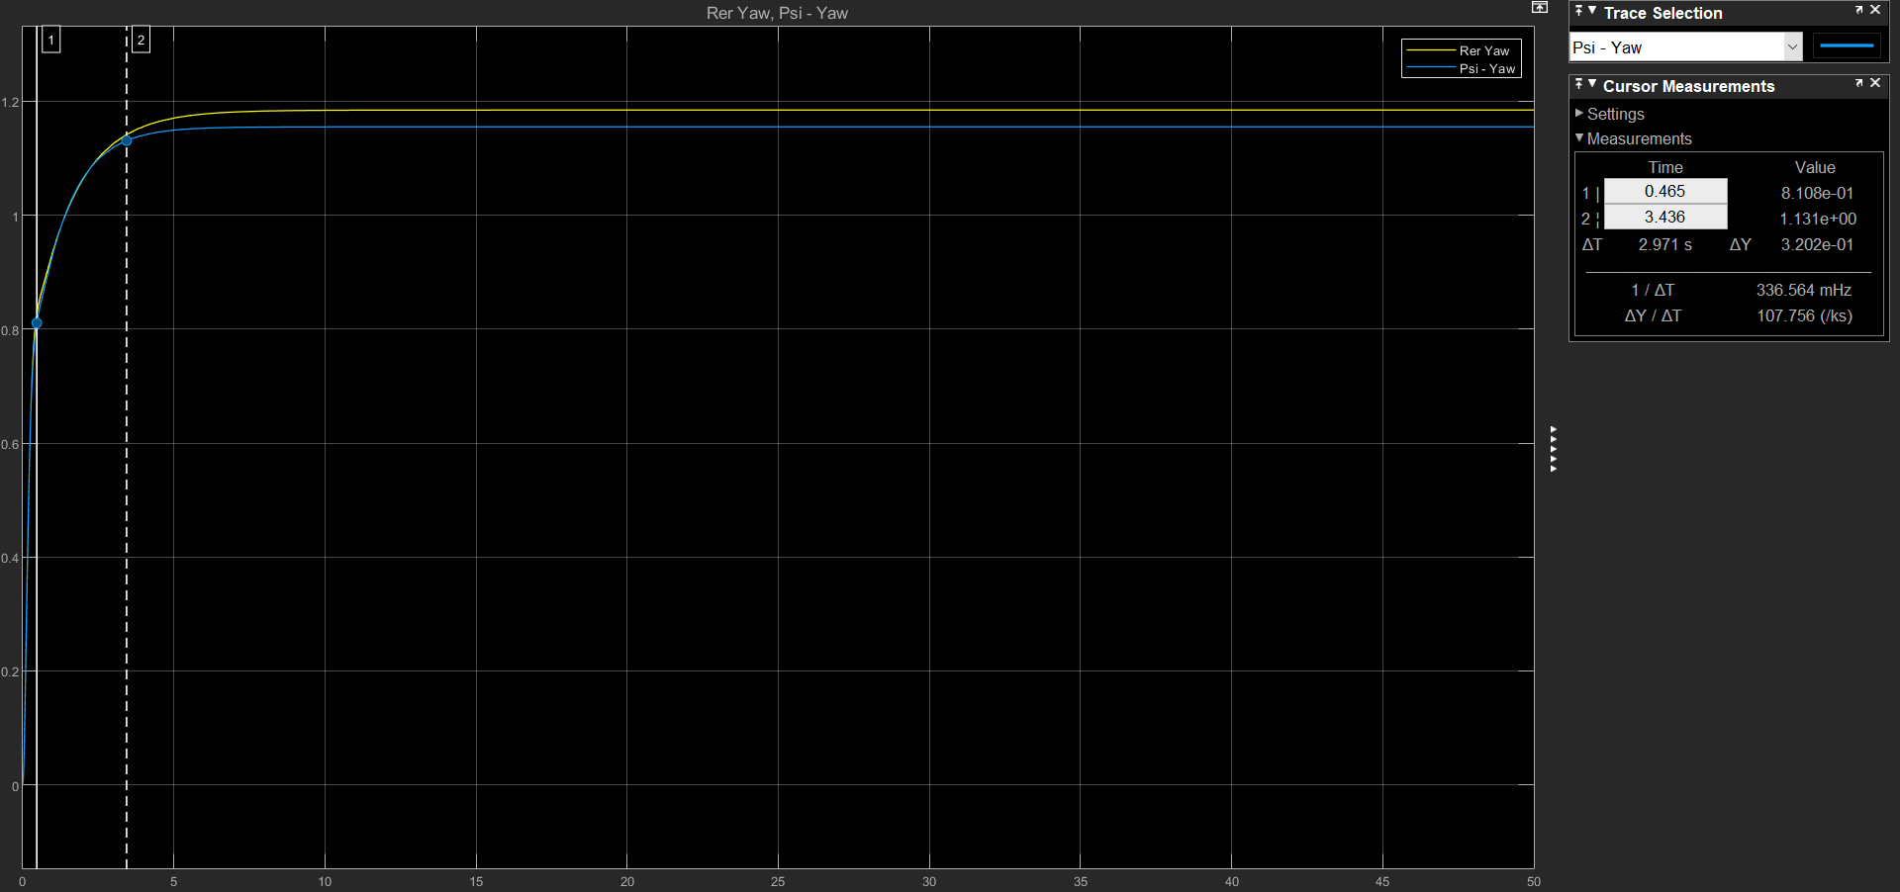
Yaw
 |  | P | Mp | t_Mp | Mss | t_ss | 2Mp | 2t_Mp | 3Mp | 3t_Mp
 |  | -1 | 0 | 0 | 1.185 | 4.27 | 0 | 0 | 0 | 0
 |  | -0.5 | 0 | 0 | 1.155 | 3.452 | 0 | 0 | 0 | 0
 |  | -0.1 | 1.111 | 3.06 | 1.068 | 4.27 | 0 | 0 | 0 | 0
 |  | -0.05 | 1.11 | 3.092 | 1.04 | 4.598 | 0 | 0 | 0 | 0
 |  | -0.01 | 1.108 | 3.092 | 1.009 | 7.379 | 0 | 0 | 0

 |  |  |  |  |  |  |  |  |  |  |  | x

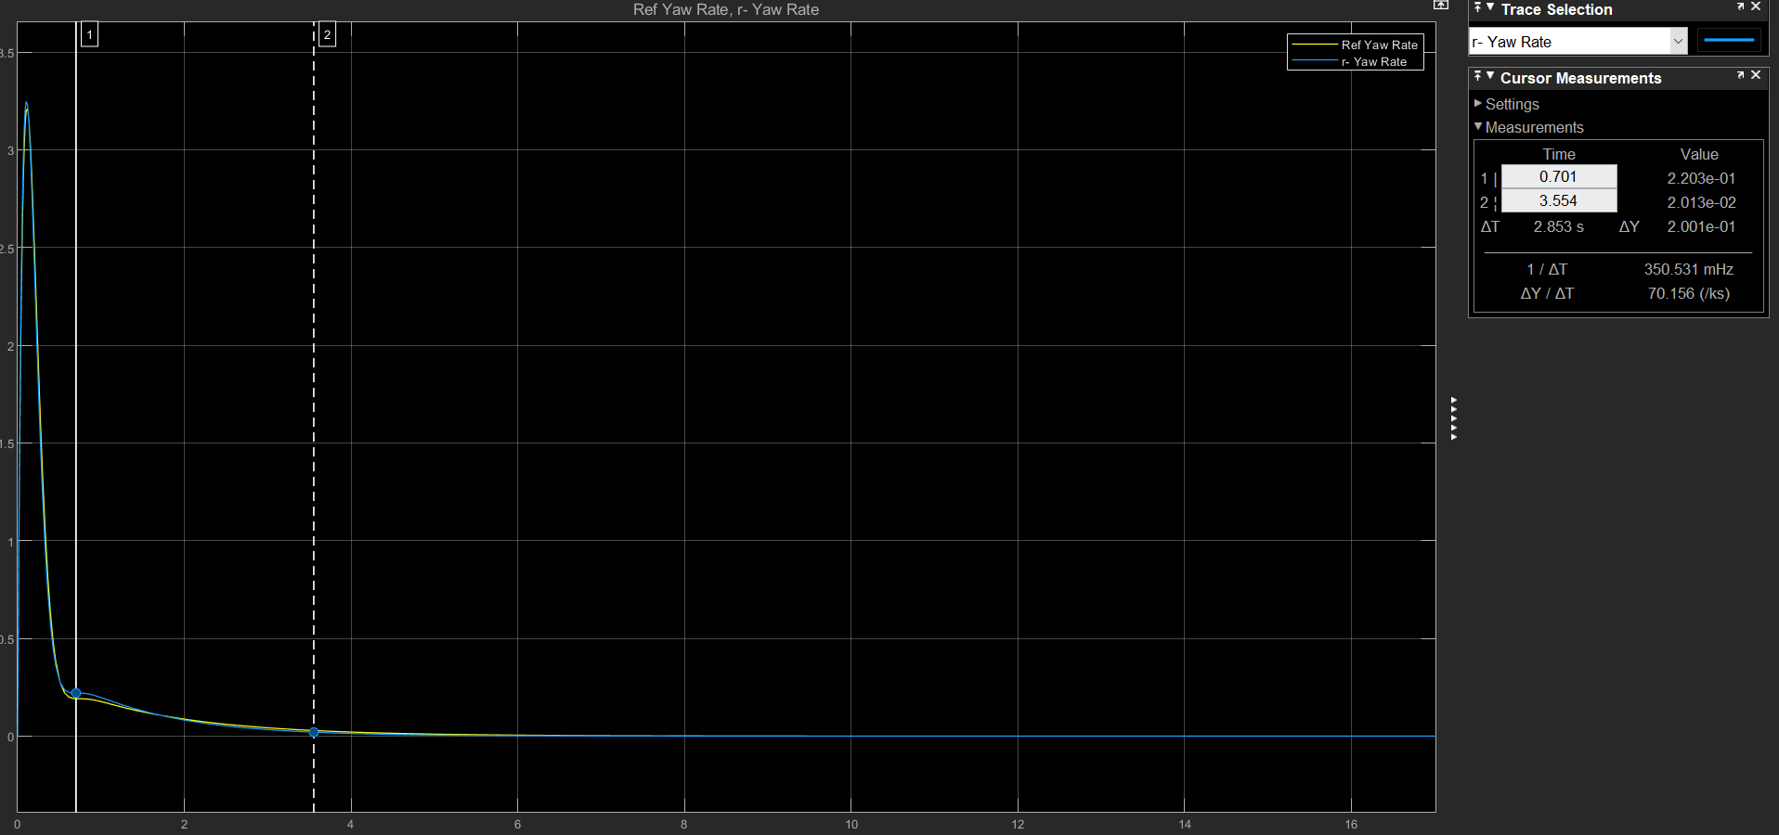
 | Yaw Rate
 |  | P | Mp | t_Mp | Mss | t_ss | 2Mp | 2t_Mp | 3Mp | 3t_Mp
 |  | -1 | 3.208 | 0.115 | 0 | 4.045 | 0 | 0 | 0 | 0
 |  | -0.5 | 3.24 | 0.108 | 0 | 6.079 | 0 | 0 | 0 | 0
 |  | -0.1 | 3.311 | 0.101 | 0 | 4.728 | 2.14E-01 | 0.935 | 0 | 0
 |  | -0.05 | 3.318 | 0.1 | 0 | 5.4166 | 2.06E-01 | 0.942 | 0 | 0
 |  | -0.01 | 3.326 | 0.1 | 0 | 5.874 | 1.97E-01 | 0.965 | 0 | 0

I-Aileron
Se mantienen constante los valores de Rudder ( P=-1;I=0) y el valor proporcional de Aileron en --1

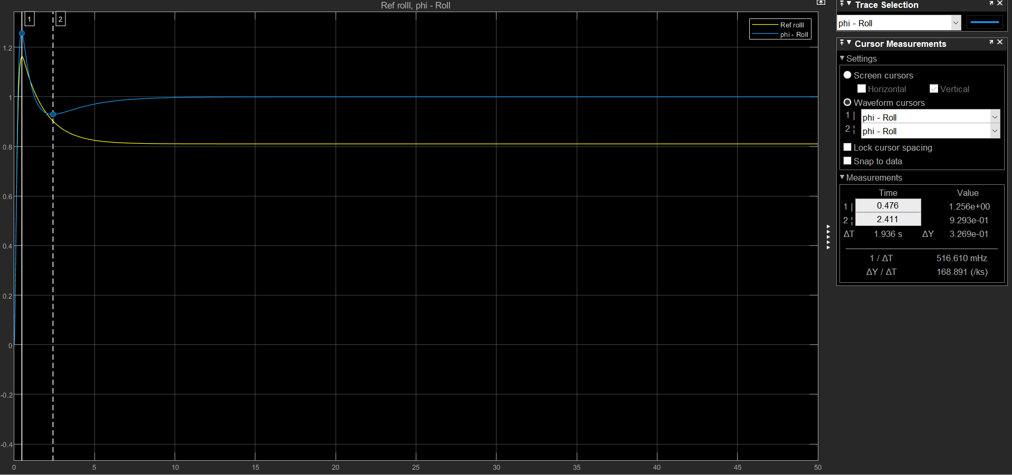
Roll
 |  | I | Mp | t_Mp | Mss | t_ss | 2Mp | 2t_Mp | 3Mp | 3t_Mp
 |  | 0 | 1.162 | 0.476 | 8.10E-01 | 4.872 | 0 | 0 | 0 | 0
 |  | -0.01 | 1.163 | 0.492 | 1 | 280.858 | 8.20E-01 | 7.581 | 0 | 0
 |  | -0.05 | 1.168 | 0.492 | 1 | 58.64 | 8.42E-01 | 5.727 | 0 | 0
 |  | -0.1 | 1.173 | 0.492 | 1.00E+00 | 30.683 | 8.59E-01 | 4.924 | 0.00E+00 | 0
 |  | -0.5 | 1.213 | 0.476 | 1.00E+00 | 8.809 | 9.10E-01 | 3.035 | 0 | 0
 |  | -1 | 1.256 | 0.476 | 1.00E+00 | 5.856 | 9.29E-01 | 2.411 | 0.00E+00 | 0

Analisis

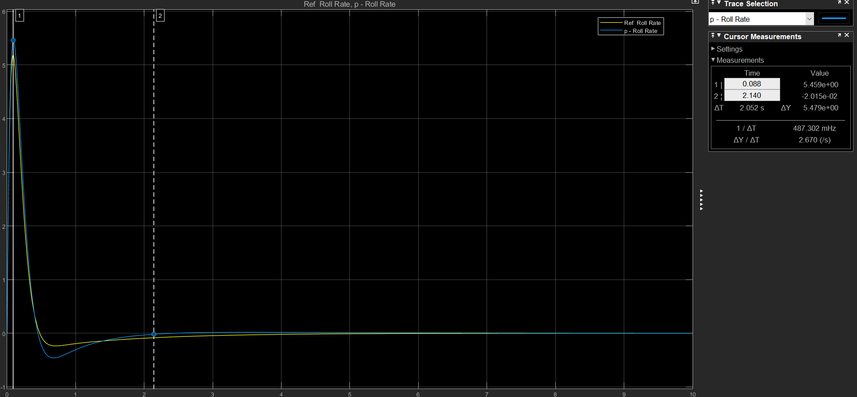
Roll Rate
 |  | I | Mp | t_Mp | Mss | t_ss | 2Mp | 2t_Mp | 3Mp | 3t_Mp
 |  | 0 | 5.183 | 0.091 | 0 | 4.142 | -2.36E-01 | 0.727 | 0 | 0
 |  | -0.01 | 5.184 | 0.087 | 0 | 4.062 | -2.38E-01 | 0.735 | 0 | 0
 |  | -0.05 | 5.195 | 0.088 | 0 | 3.759 | -2.44E-01 | 0.679 | 0.00E+00 | 0
 |  | -0.1 | 5.21 | 0.088 | 0 | 3.506 | -2.52E-01 | 0.686 | 0.00E+00 | 0
 |  | -0.5 | 5.32 | 0.088 | 0 | 2.624 | -3.32E-01 | 0.686 | 0.00E+00 | 0
 |  | -1 | 5.459 | 0.088 | 0 | 2.14 | -4.63E-01 | 0.674 | 0 | 0

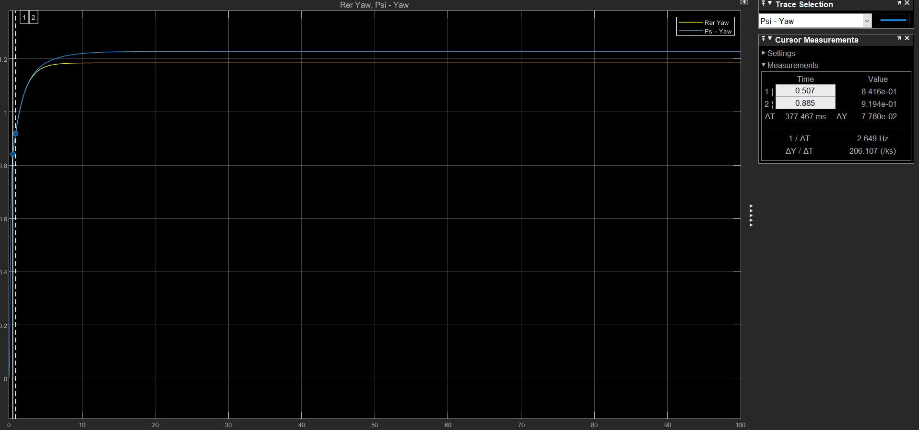
Yaw
 |  | I | Mp | t_Mp | Mss | t_ss | 2Mp | 2t_Mp | 3Mp | 3t_Mp
 |  | 0 | 0 | 0 | 1.185 | 4.27 | 0 | 0 | 0 | 0
 |  | -0.01 | 0 | 0 | 1.192 | 4.702 | 0 | 0 | 0 | 0
 |  | -0.05 | 0 | 0 | 1.228 | 17.89 | 0 | 0 | 0 | 0
 |  | -0.1 | 0 | 0 | 1.228 | 11.599 | 0 | 0 | 0 | 0
 |  | -0.5 | 0 | 0 | 1.228 | 6.52 | 0 | 0 | 0 | 0
 |  | -1 | 0 | 0 | 1.228 | 5.931 | 0 | 0 | 0 | 0

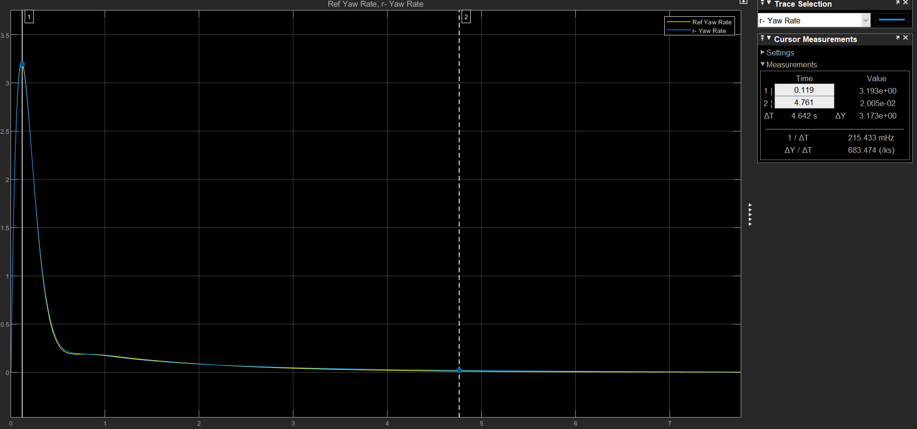
 | Yaw Rate
 |  | I | Mp | t_Mp | Mss | t_ss | 2Mp | 2t_Mp | 3Mp | 3t_Mp
 |  | 0 | 3.205 | 0.111 | 0 | 4.064 | 0 | 0 | 0 | 0
 |  | -0.01 | 3.205 | 0.111 | 0 | 4.064 | 0 | 0 | 0 | 0
 |  | -0.05 | 3.204 | 0.111 | 0 | 4.103 | 0.00E+00 | 0 | 0 | 0
 |  | -0.1 | 3.203 | 0.111 | 0 | 4.169 | 0.00E+00 | 0 | 0 | 0
 |  | -0.5 | 3.197 | 0.111 | 0 | 4.575 | 0.00E+00 | 0 | 0 | 0
 |  | -1 | 3.193 | 0.119 | 0 | 4.761 | 0 | 0 | 0 | 0

P-Rudder
Se mantienen constante los valores de Rudder ( P=-1;I=0) y el valor integrador de Aileron en 0

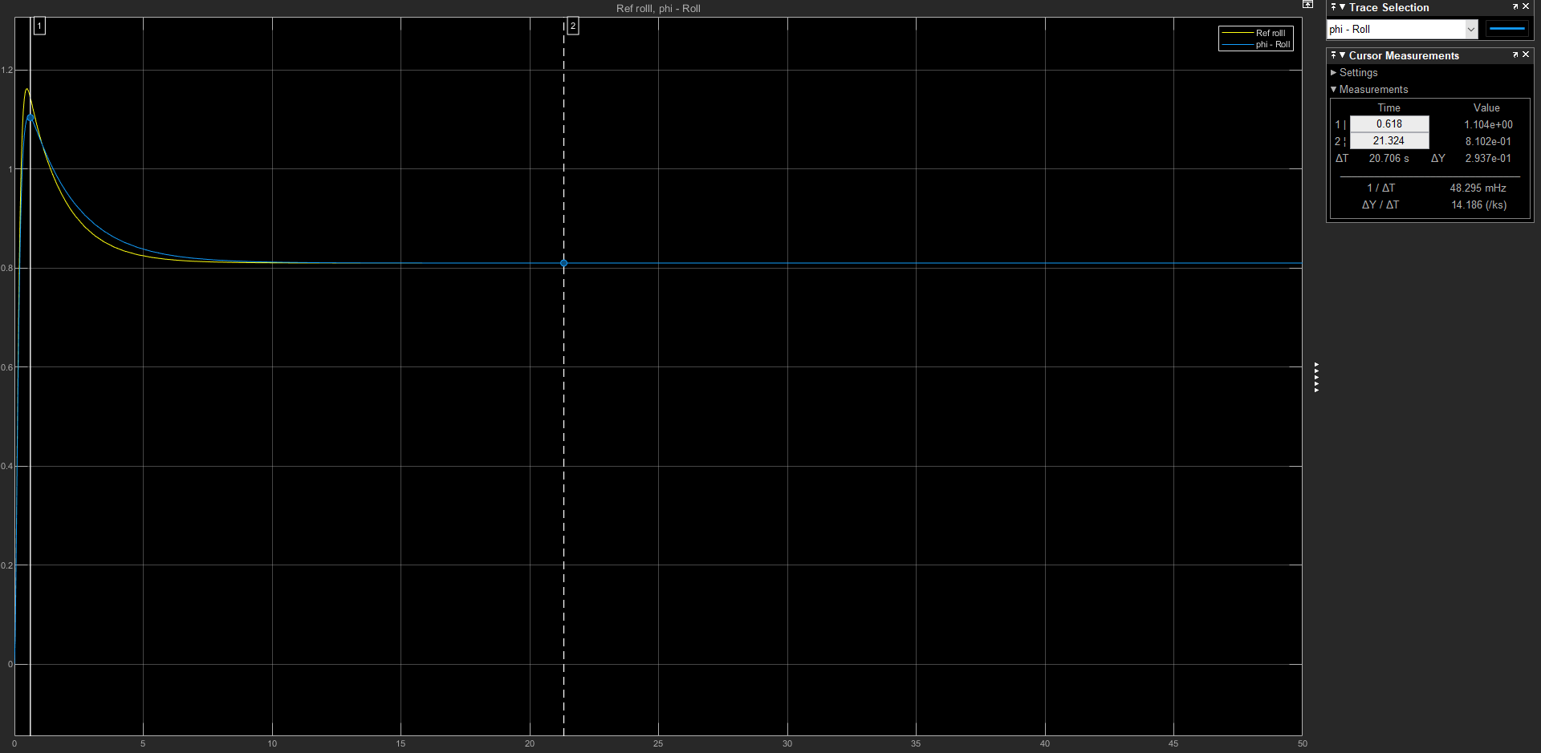
Roll
 |  | P | Mp | t_Mp | Mss | t_ss | 2Mp | 2t_Mp | 3Mp | 3t_Mp
 |  | -1 | 1.162 | 0.494 | 8.10E-01 | 4.912 | 0 | 0 | 0 | 0
 |  | -0.5 | 1.11E+00 | 0.559 | 8.10E-01 | 6.088 | 0 | 0 | 0 | 0
 |  | -0.1 | 9.99E-01 | 0.602 | 8.10E-01 | 1.53E+01 | 0 | 0 | 0 | 0
 |  | -0.07 | 9.86E-01 | 0.579 | 8.11E-01 | 19.847 | 0 | 0 | 0 | 0
 |  | -0.05 | 9.78E-01 | 0.587 | 8.10E-01 | 26.207 | 0 | 0 | 0 | 0 | osiclaciones minimsas
 |  | -0.01 | 9.59E-01 | 0.556 | 8.10E-01 | 112.544 | 0 | 0 | 0 | 0 | ocilatiori

Analisis

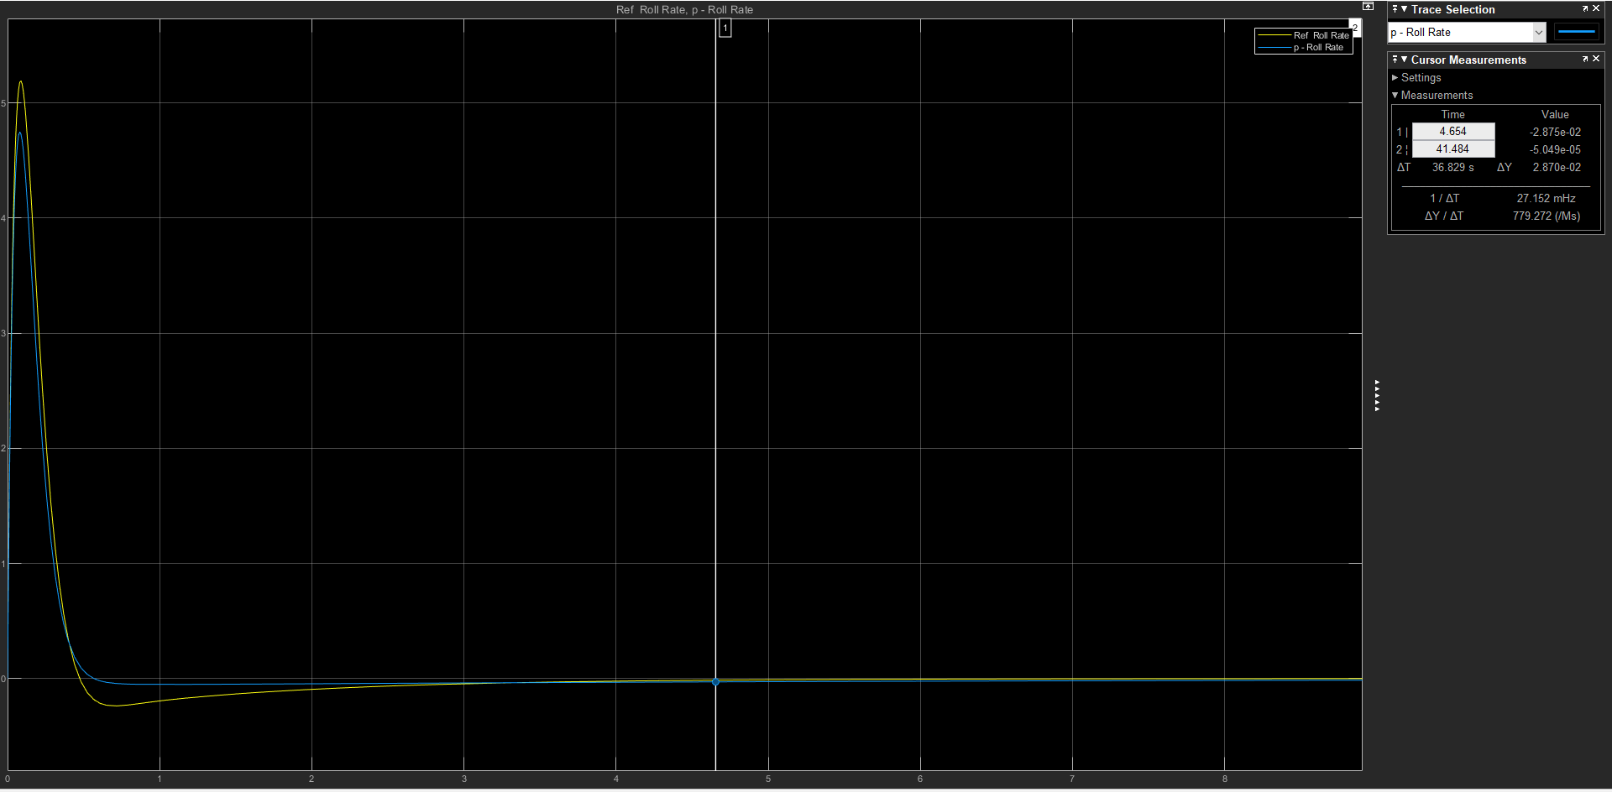
Roll Rate
 |  | P | Mp | t_Mp | Mss | t_ss | 2Mp | 2t_Mp | 3Mp | 3t_Mp
 |  | -1 | 5.184 | 0.083 | 0 | 4.126 | -2.36E-01 | 0.699
 |  | -0.5 | 4.946 | 0.082 | 0 | 4.654 | -1.50E-01 | 0.882
 |  | -0.1 | 4.748 | 0.08 | 0 | 6.768 | -4.87E-02 | 0.82
 |  | -0.07 | 4.731 | 0.079 | 0 | 7.134 | -1.86E-04 | 0.765
 |  | -0.05 | 4.721 | 0.082 | 0 | 7.419 | -4.38E+00 | 0.744
 |  | -0.01 | 4.696 | 0.077 | 0 | 7.053 | -4.748 | 0.698

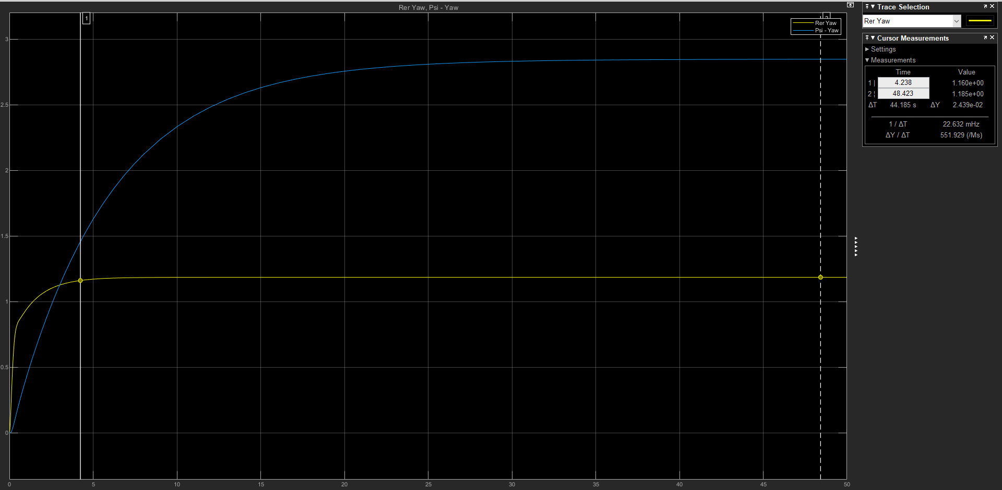
Yaw
 |  | P | Mp | t_Mp | Mss | t_ss | 2Mp | 2t_Mp | 3Mp | 3t_Mp
 |  | -1 | 0 | 0 | 1.185 | 4.238 | 0 | 0 | 0 | 0
 |  | -0.5 | 0 | 0 | 1.369 | 6.368 | 0 | 0 | 0 | 0
 |  | -0.1 | 0 | 0 | 2.847 | 22.828 | 0 | 0 | 0 | 0
 |  | -0.07 | 0 | 0 | 3.639 | 31.516 | 0 | 0 | 0 | 0
 |  | -0.05 | 0 | 0 | 4.694 | 43.181 | 0 | 0 | 0 | 0
 |  | -0.03 | 0 | 0 | 7.157 | 70.082 | 0 | 0 | 0 | 0
 |  | -0.01 | 0 | 0 | 1.95E+01 | 205.328 | 0 | 0 | 0 | 0
 |  |  |  |  |  |  |  |  |  |  |  | x

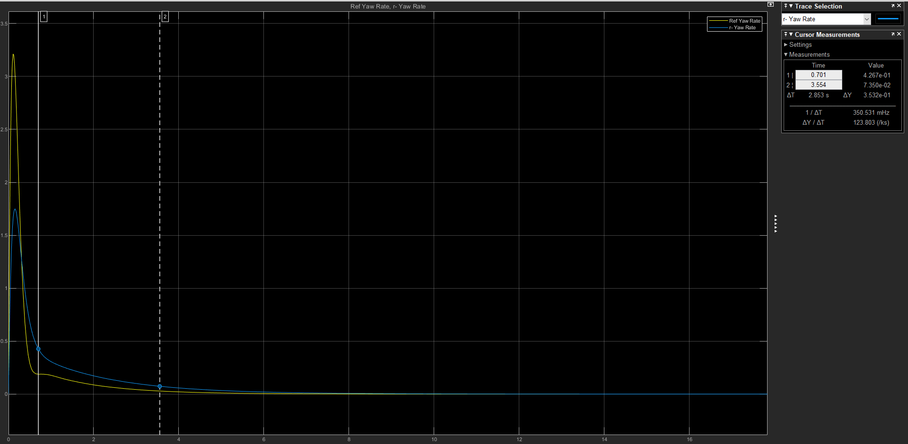
 | Yaw Rate
 |  | P | Mp | t_Mp | Mss | t_ss | 2Mp | 2t_Mp | 3Mp | 3t_Mp
 |  | -1 | 3.213 | 0.109 | 0 | 4.034 | 0 | 0 | 0 | 0
 |  | -0.5 | 1.748 | 0.153 | 0 | 5.917 | 0 | 0 | 0 | 0
 |  | -0.1 | 5.14E-01 | 0.343 | 0 | 18.653 | 0 | 0 | 0 | 0
 |  | -0.07 | 4.35E-01 | 0.439 | 0 | 25.164 | 0 | 0 | 0 | 0
 |  | -0.05 | 3.95E-01 | 0.786 | 0 | 33.763 | 0 | 0 | 0 | 0
 |  | -0.01 | 3.614 | 1.774 | 0 | 153.166 | 0 | 0 | 0 | 0

I-Rudder
Se mantienen constante los valores de Rudder ( P=-1;I=0) y el valor proporcional de Aileron en --1

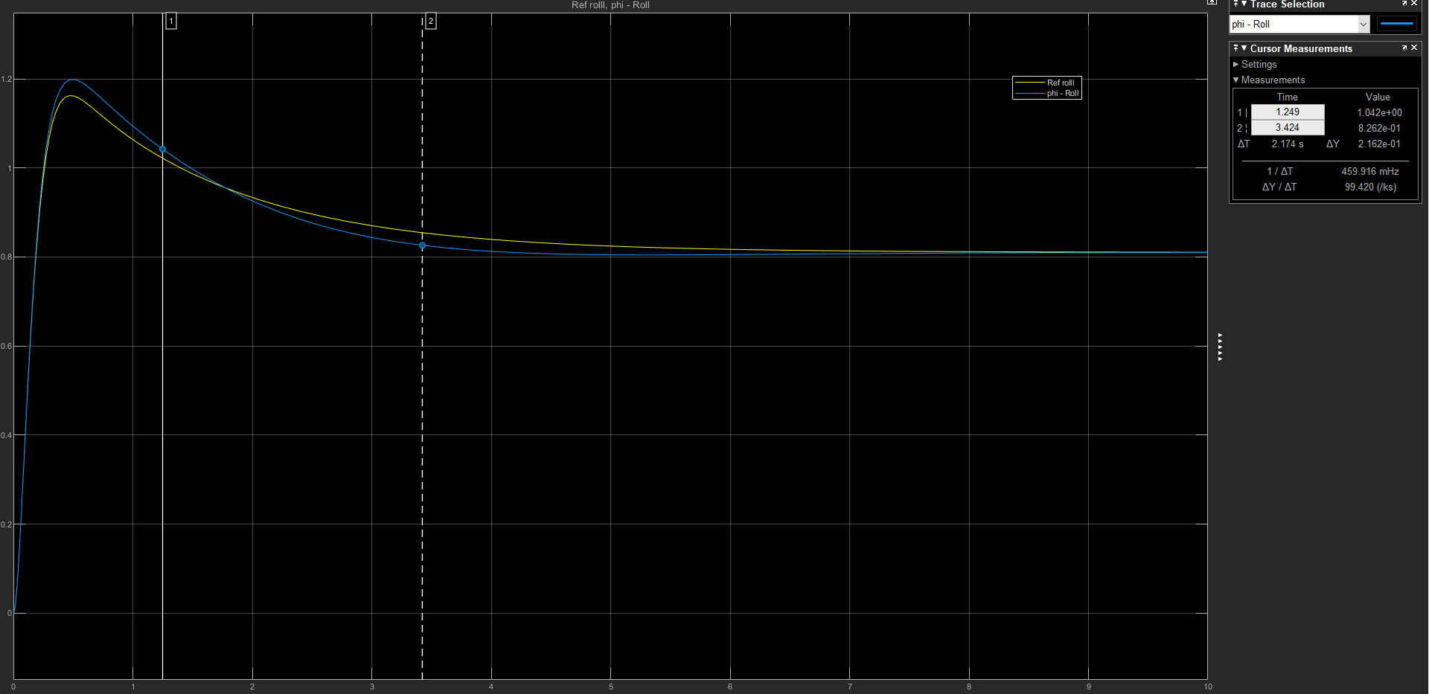
Roll
 |  |  |  | I | Mp | t_Mp | Mss | t_ss | 2Mp | 2t_Mp | 3Mp | 3t_Mp
 |  |  |  | 0 | 1.162 | 0.466 | 8.10E-01 | 4.853 | 0 | 0 | 0 | 0
 |  |  |  | -0.01 | 1.16E+00 | 0.468 | 8.10E-01 | 4.794 | 0 | 0 | 0 | 0
 |  |  |  | -0.05 | 1.16E+00 | 0.466 | 8.10E-01 | 4.676 | 0 | 0 | 0 | 0
 |  |  |  | -0.1 | 1.17E+00 | 0.468 | 8.10E-01 | 4.534 | 0 | 0 | 0 | 0
 |  |  |  | -0.5 | 1.181 | 0.475 | 8.10E-01 | 3.816 | 0 | 0 | 0 | 0
 |  |  |  | -1 | 1.199 | 0.498 | 8.10E-01 | 3.424 | 0 | 0 | 0 | 0

Analisis

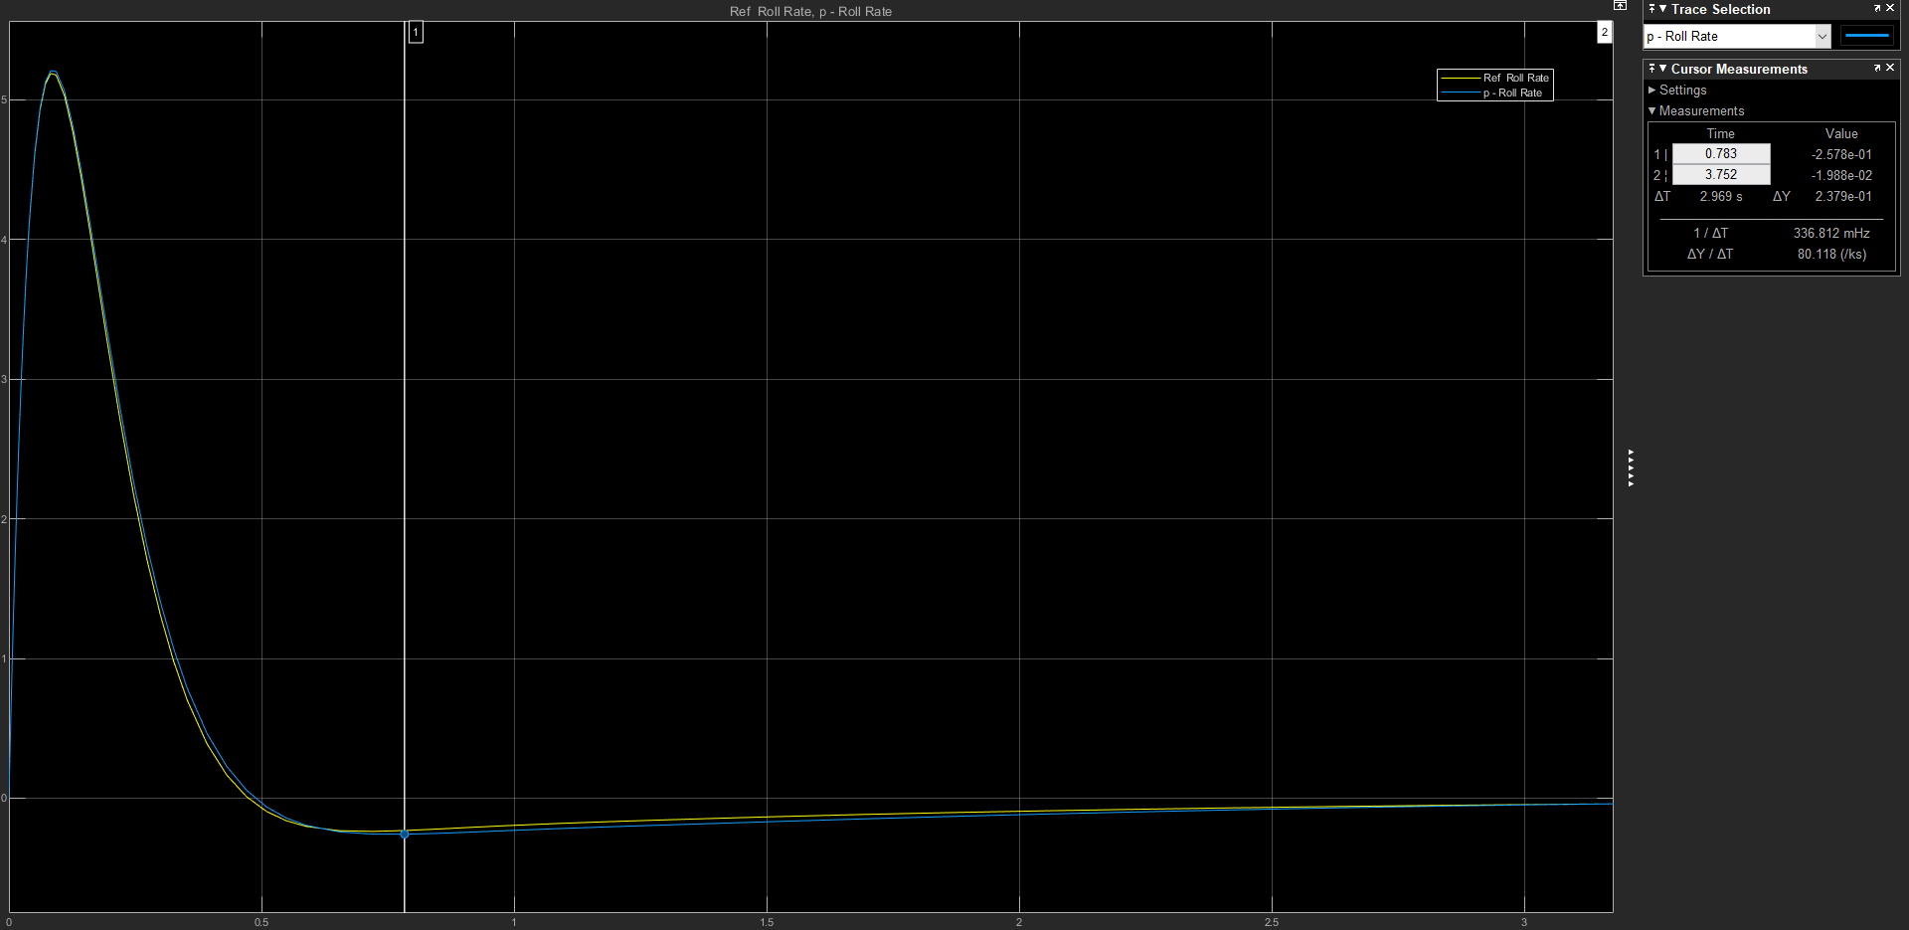
Roll Rate
 |  |  |  | I | Mp | t_Mp | Mss | t_ss | 2Mp | 2t_Mp | 3Mp | 3t_Mp
 |  |  |  | 0 | 5.186 | 0.083 | 0 | 4.159 | -2.38E-01 | 0.719 | 0 | 0
 |  |  |  | -0.01 | 5.186 | 0.083 | 0 | 4.167 | -2.38E-01 | 0.719 | 0 | 0
 |  |  |  | -0.05 | 5.187 | 0.083 | 0 | 4.183 | -2.37E-01 | 0.72 | 0 | 0
 |  |  |  | -0.1 | 5.188 | 0.083 | 0 | 4.203 | -2.37E-01 | 0.72 | 0 | 0
 |  |  |  | -0.5 | 5.196 | 0.083 | 0 | 4.073 | -2.42E-01 | 0.719 | 0 | 0
 |  |  |  | -1 | 5.206 | 0.083 | 0 | 3.752 | -2.58E-01 | 0.783 | 0 | 0

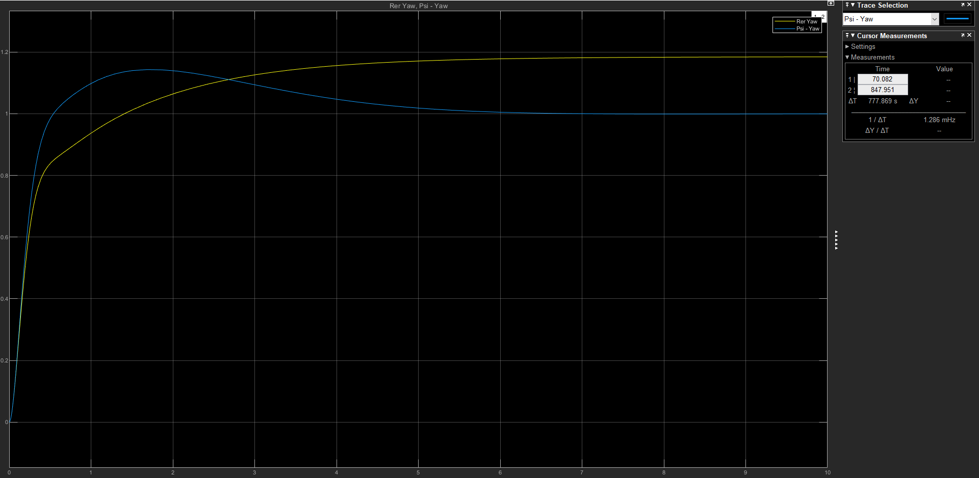
Yaw
 |  |  |  | I | Mp | t_Mp | Mss | t_ss | 2Mp | 2t_Mp | 3Mp | 3t_Mp
 |  |  |  | 0 | 0 | 0 | 1.185 | 4.274 | 0 | 0 | 0 | 0
 |  |  |  | -0.01 | 1.177 | 6.699 | 1 | 226.086 | 0 | 0 | 0 | 0
 |  |  |  | -0.05 | 1.167 | 5.403 | 1 | 48.069 | 0 | 0 | 0 | 0
 |  |  |  | -0.1 | 1.16 | 4.271 | 1 | 25.649 | 0 | 0 | 0 | 0
 |  |  |  | -0.5 | 1.147 | 2.369 | 1 | 7.514 | 0 | 0 | 0 | 0
 |  |  |  | -1 | 1.143 | 1.672 | 1 | 4.934 | 0 | 0 | 0 | 0

 |  |  | 0.98
 |  | 1.1613

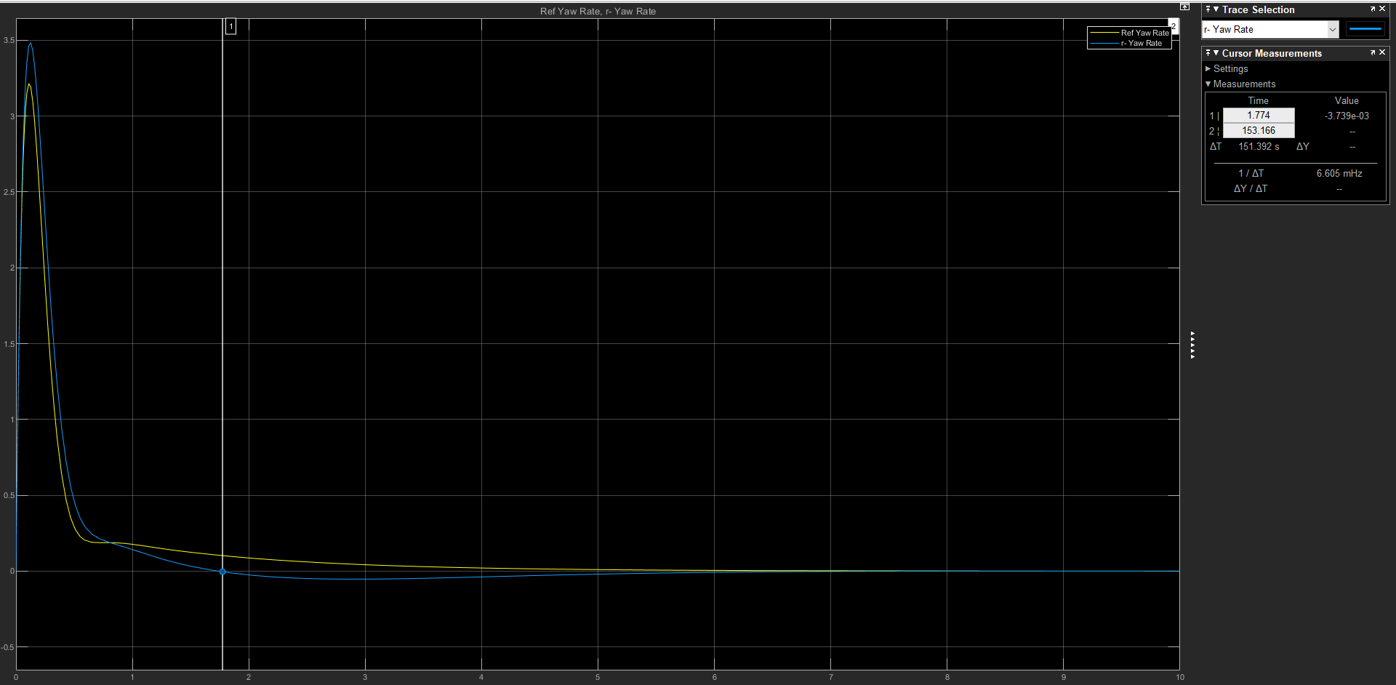
 | Yaw Rate
 |  |  |  | I | Mp | t_Mp | Mss | t_ss | 2Mp | 2t_Mp | 3Mp | 3t_Mp
 |  |  |  | 0 | 3.215 | 0.11 | 0 | 1.88E-01 | 1.88E-01 | 0.723 | 1.88E-01 | 0.763 | Hace como las 3 montañitas
 |  |  |  | -0.01 | 3.217 | 0.11 | 0 | 3.952 | -1.65E-03 | 11.433 | 0 | 0 | Aca ya en el punto de silla, no hace cambio de valores, sino como q se mantiene
 |  |  |  | -0.05 | 3.227 | 0.11 | 0 | 3.653 | -6.92E-03 | 9.656 | 0 | 0
 |  |  |  | -0.1 | 3.24 | 0.11 | 0 | 3.368 | -1.20E-02 | 7.845 | 0 | 0
 |  |  |  | -0.5 | 3.339 | 0.111 | 0 | 6.516 | -3.61E-02 | 4.106 | 0 | 0
 |  |  |  | -1 | 3.484 | 0.126 | 0 | 4.922 | -5.27E-02 | 3.008

